4N70BL03
製令編號 | 產品品號 |  |  | 橡膠品號 | 預計開工日
511-260410004 | 6WS00386 | 庫料 | KG | 4N70BL03 | 欠5KG | 庫料 | 34KG
511-260313006 | 6WS00069 | 庫料(22KG) | KG | 4N70BL03
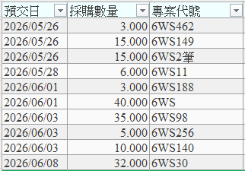
511-260410005 | 6WS00466 | 2 | KG | 4N70BL03 | 2026-05-18
511-260422015 | 6WS00462 | 3 | KG | 4N70BL03 | 2026-05-22
511-260410001 | 6WS00022 | 30 | KG | 4N70BL03 | 2026-05-14
511-260421001(異常) | 6WS00014 | 3 | KG | 4N70BL03 | 2026-05-18
511-260417004 | 6WS00098 | 35 | KG | 4N70BL03 | 2026-05-18
511-260415005 | 6WS00002 | 56 | KG | 4N70BL03 | 2026-05-18

511-260417003 | 6WS00011 | 6 | KG | 4N70BL03 | 2026-05-28
511-260424005 | 6WS00140 | 11 | KG | 4N70BL03 | 2026-05-25
511-260424006 | 6WS00256 | 6 | KG | 4N70BL03 | 2026-05-28
511-260429012 | 6WS00318 | 20 | KG | 4N70BL03 | 2026-05-28
511-260415006 | 6WS00004 | 35 | KG | 4N70BL03 | 2026-05-28
511-260429013 | 6WS00386 | 12 | KG | 4N70BL03 | 2026-05-29
511-260429011 | 6WS00030 | 23 | KG | 4N70BL03 | 2026-06-03
511-260430001 | 6WS00245 | 24 | KG | 4N70BL03 | 2026-06-05
511-260422016 | 6WS00149 | 15 | KG | 4N70BL03 | 2026-06-11
511-260506003 | 6WS00275 | 40 | KG | 4N70BL03 | 2026-06-16
511-260506002 | 6WS00127 | 10 | KG | 4N70BL03 | 2026-06-16
511-260506001 | 6WS00006 | 24 | KG | 4N70BL03 | 2026-06-17

 | 250-3

 |  | 8702 |  | 12133
 |  | 397
 |  | 302
 |  | 1708

